CollectiveAccess
Image | Object | Description | Date
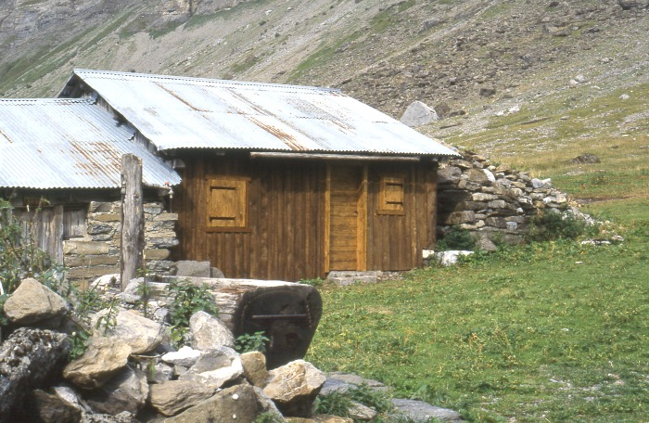 | Chalet d'Alpage (1-020) | Photo d'une lève en alpage
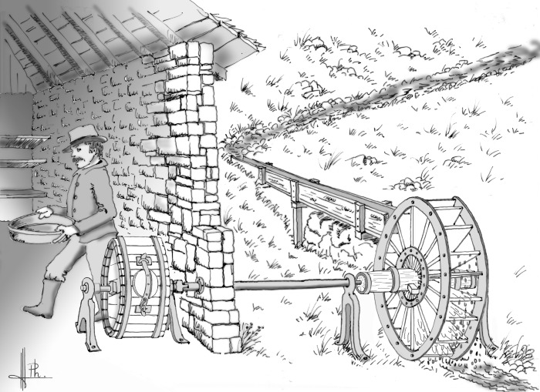 | Baratte d'Anterne (1-021) | dessin de la baratte du chalet d'Anterne avec son mécanisme fonctionnement avec une roue hydraulique
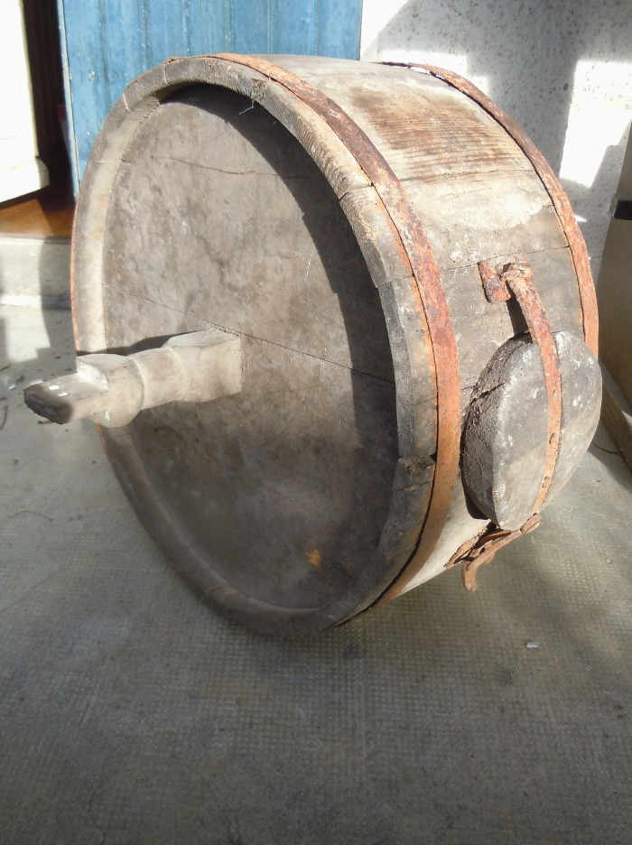
 | Photo de la Baratte d'Anterne (1-022) | Photo de la Baratte d'Anterne Datant de 1247 La Baratte est un récipient dans lequel la crème est battue pour fabriquer du beurre
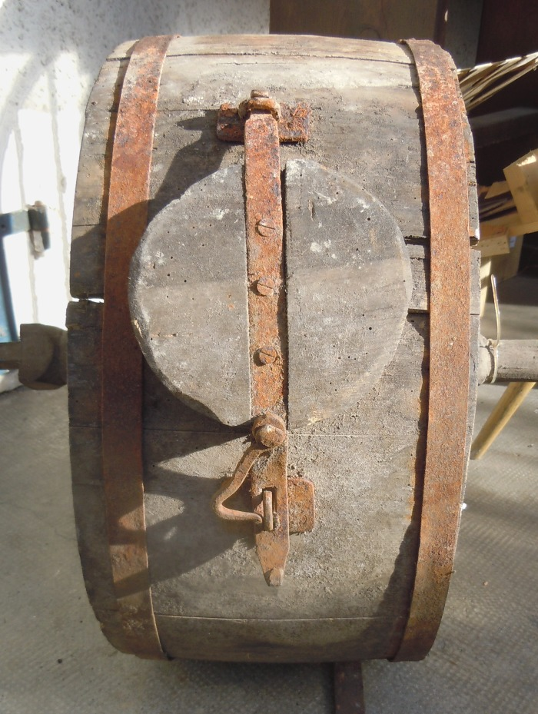
 | Photo de la Barrate d'Anterne (1-023) | Photo de la Barrate d'Anterne datant de 1247 La baratte est un outil qui permet de transformer la crème de lait en beurre.
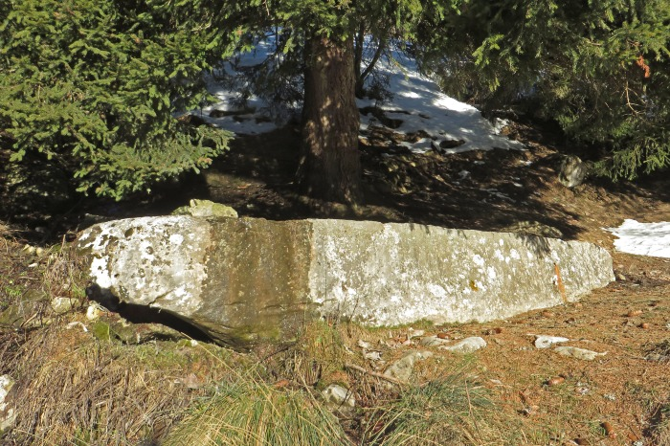 | Photo du bassin des Praz du Nant (1-024) | Photo du bassin en pierre des Praz du Nant
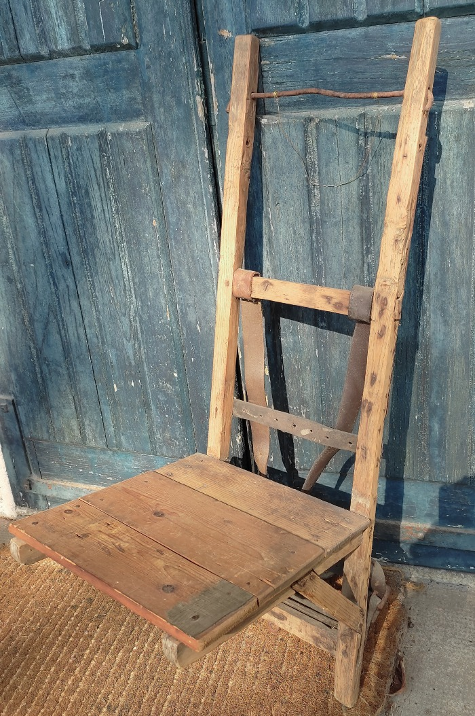
 | Crochet en bois (1-032) | Crochet en Bois pour le portage des tommes appartenant a André Moccand dit " Le Tonkin "
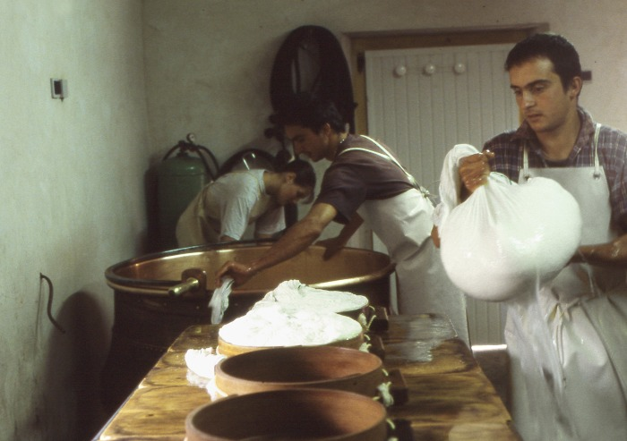 | Fabrication du fromage (1-034) | fabrication de la tomme de Montagne par les frères Cassina a la ferme des Tines
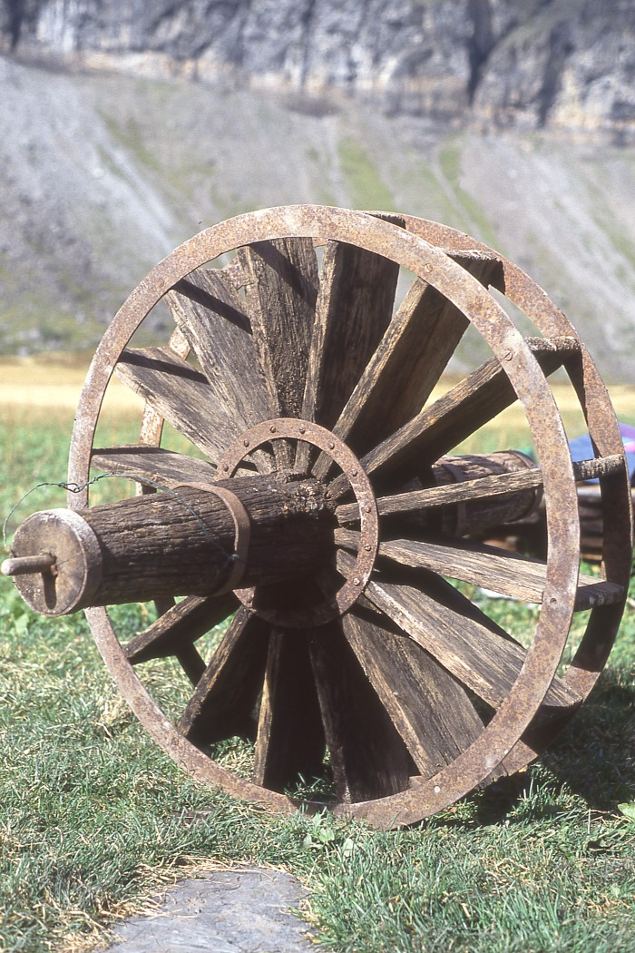
 | Roue D'Anterne (1-045) | Roue Hydraulique en bois Alpage d'Anterne
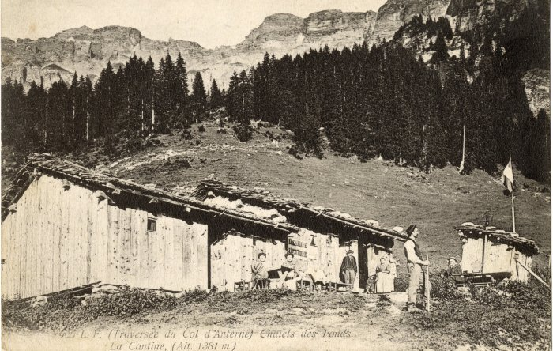 | Cantine des Fonts (10-002) | Cantine des Fonts - début du XXe siècle
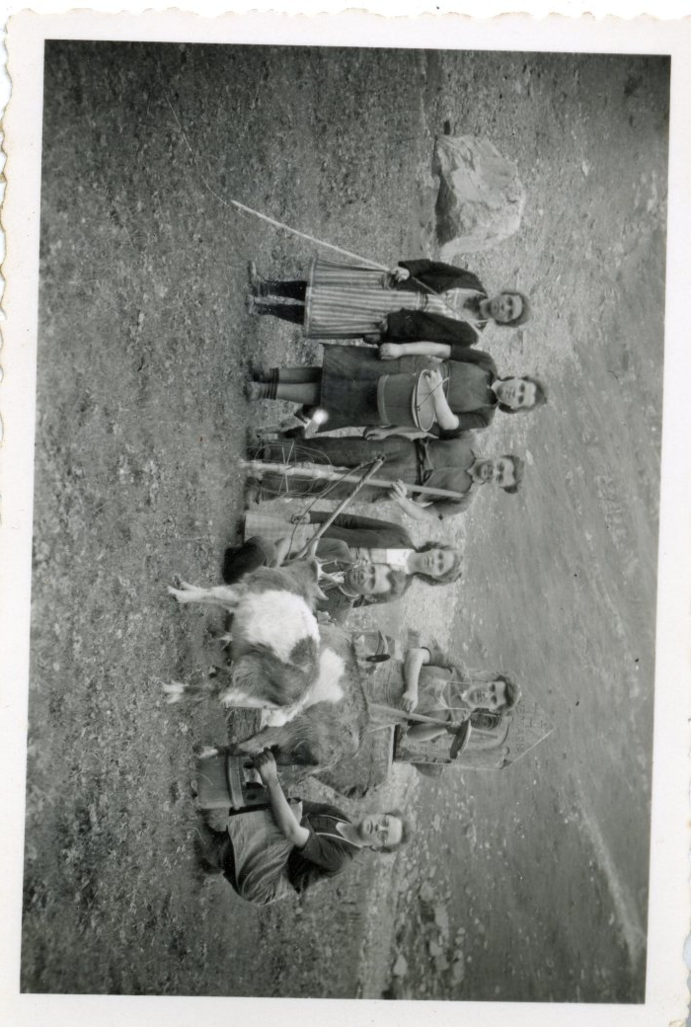
 | Photo du travail à l'alpage (12-039) | Photo du travail à l'alpage avec les chèvres et les ustensiles utilisés pour la fabrication de la tomme. DEFFAYET Louise : 2e depuis la gauche
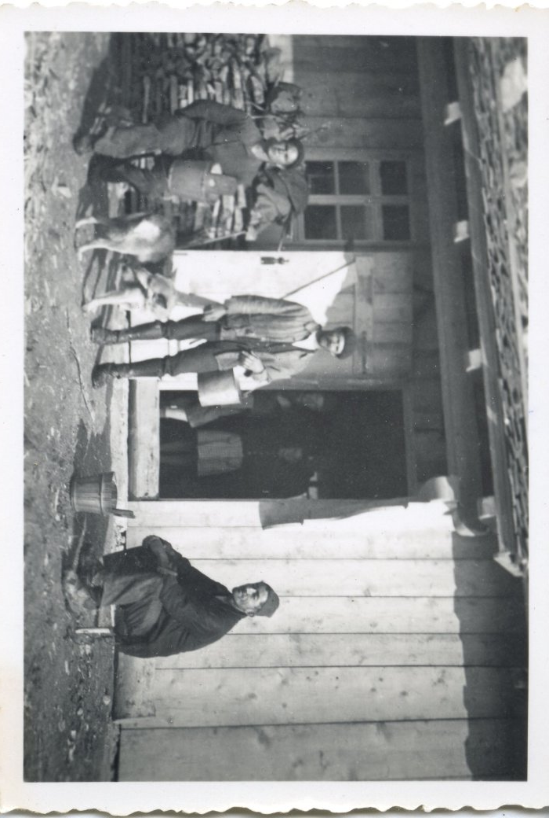
 | Photo à l'alpage de commune (12-041) | Photo à l'alpage de commune 3 hommes et des enfants à l'intérieur du chalet d'alpage
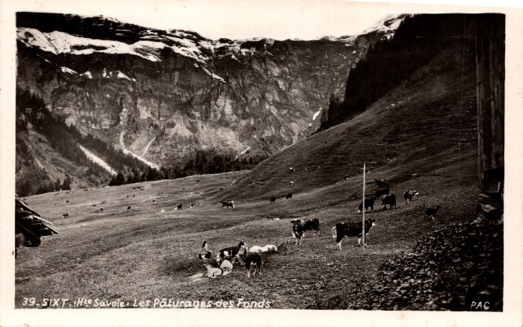 | Les pâturages des Fonts - 1947 (2-1205) | Les pâturages des Fonts -1947
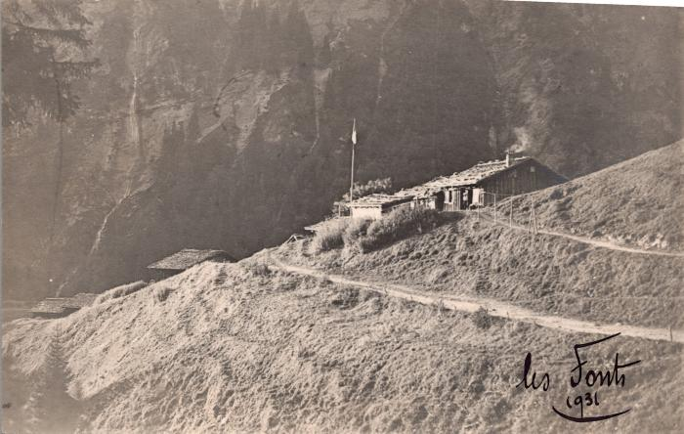 | Les chalets des Fonts, 1932 (2-1485) | Les chalets des Fonts, 1932
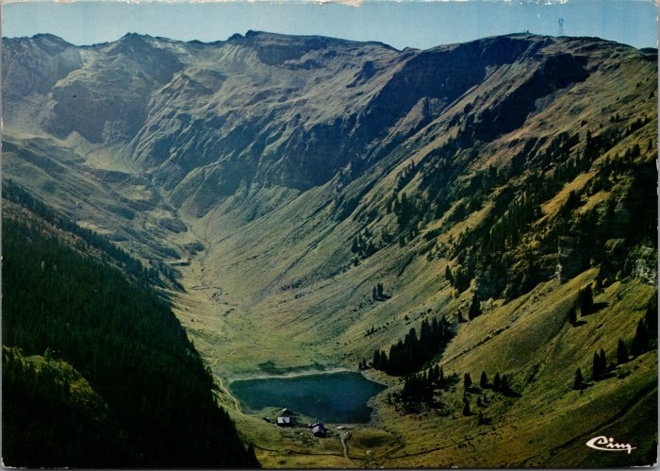 | Vue générale sur l'alpage de Gers (2-2420) | Vue générale sur l'alpage de Gers
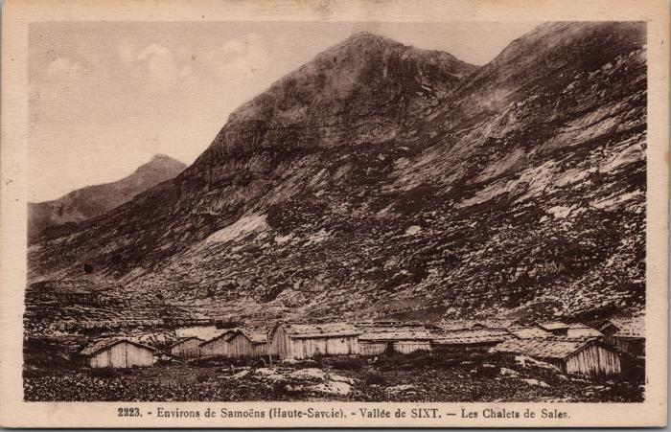 | Les chalets de Sales (2-2902) | Les chalets de Sales
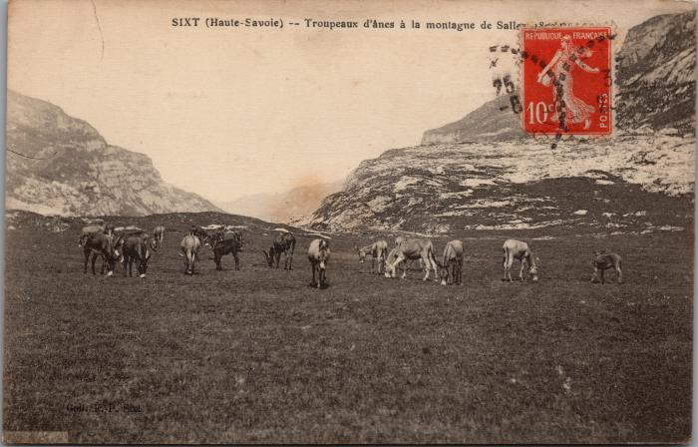 | Troupeaux d'ânes à Sales (2-3126) | Troupeaux d'ânes à Sales
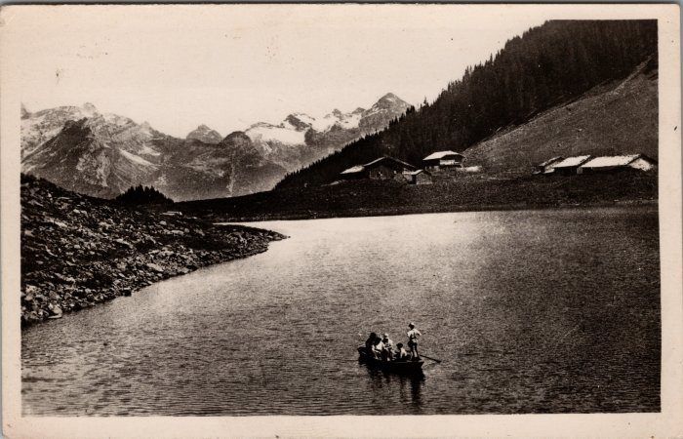 | Photo d'une barque sur le Lac de Gers (2-3408) | Photo d'une barque sur le Lac de Gers
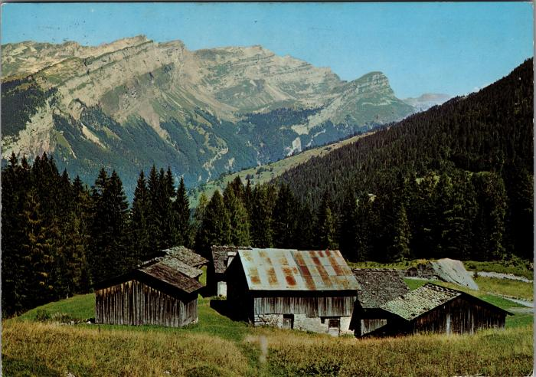 | Les chalets du Lignon (2-3526) | Les chalets du Lignon
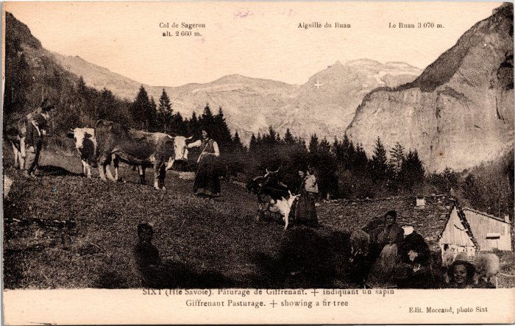 | Pâturage de Giffre Nant (2-3987) | Pâturage de Giffre Nant, femmes s'occupant des vaches et chèvres.
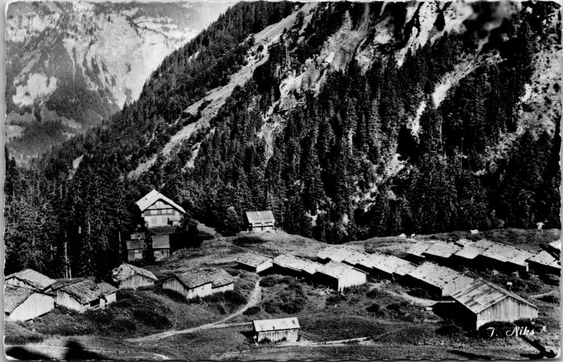 | Photo des chalets des Fonts (2-4211) | Photo des chalets des Fonts
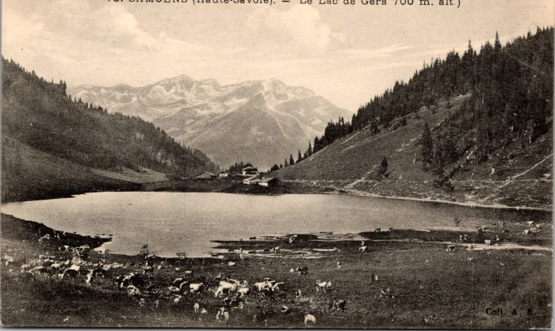 | L'alpage de Gers (2-577) | L'alpage de Gers
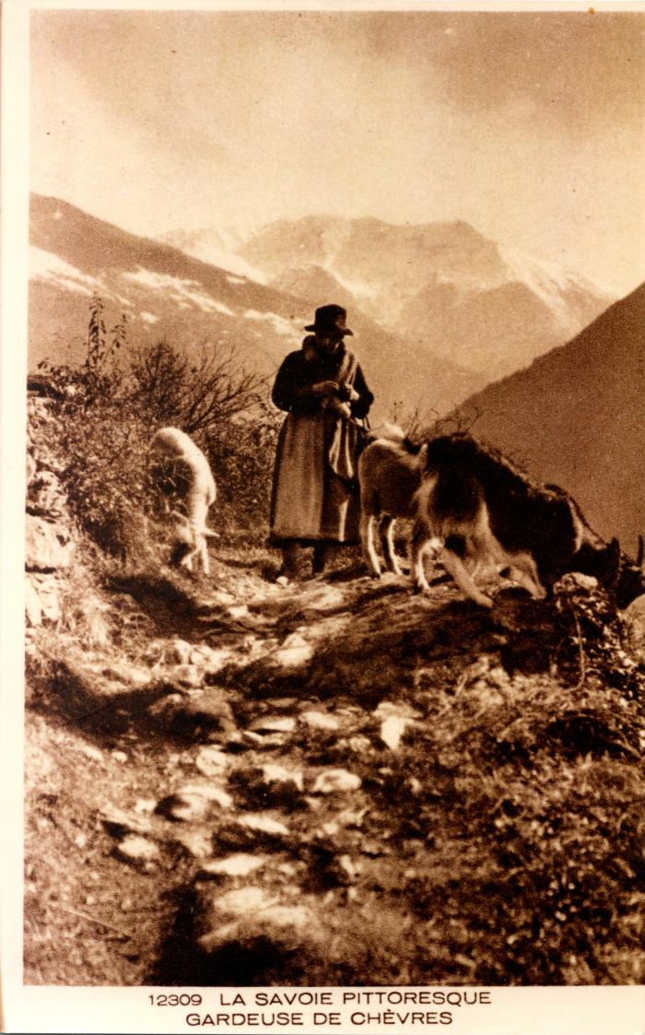
 | La "gardeuse de chèvres" (2-899) | La "gardeuse de chèvres"
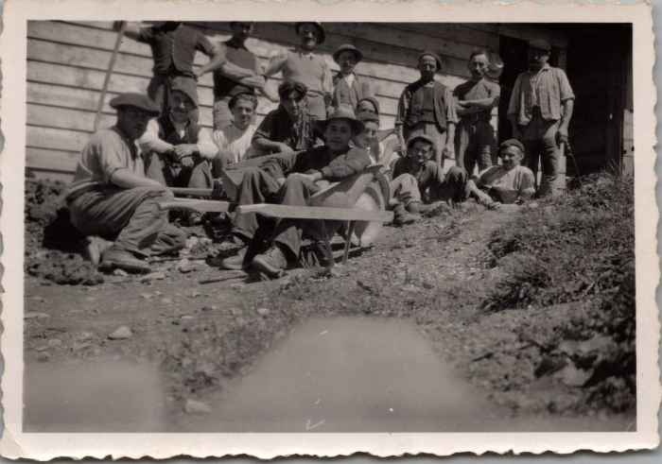 | Photos de la construction de la fruitière des Praz de Commune - 1948 (29-001) | Photos de la construction de la fruitière des Praz de Commune - 1948
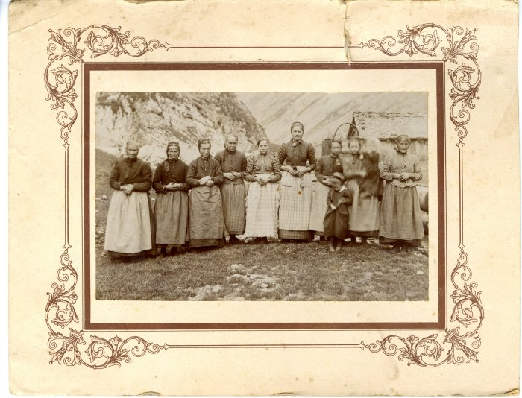 | Bergères à l'alpage de Salvadon dans les années 1910 (40-017) | Bergères à l'alpage de Salvadon dans les années 1910
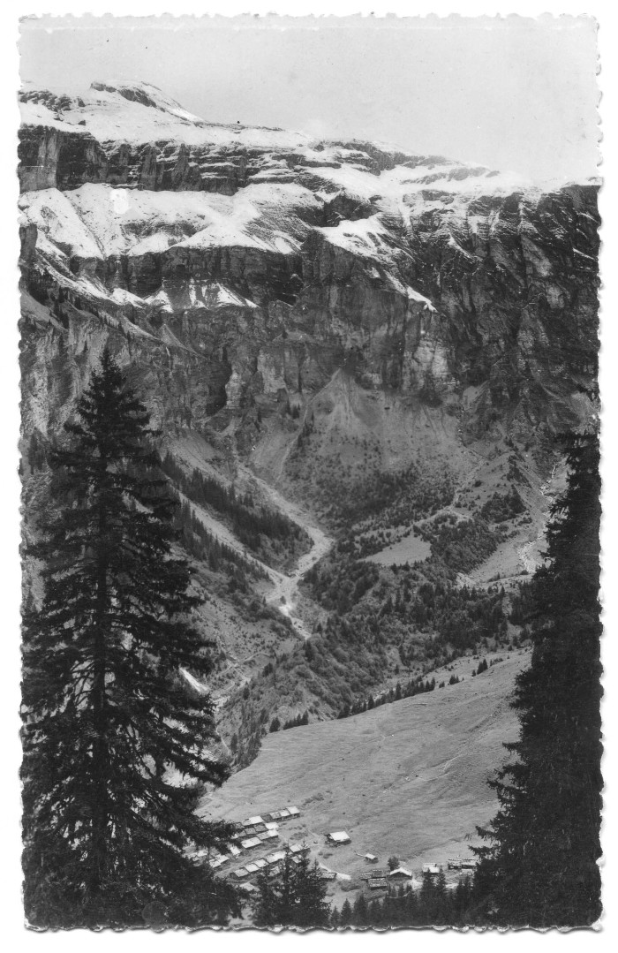
 | Carte Postale chalets des Fonts (51-001) | Carte Postale chalets des Fonts
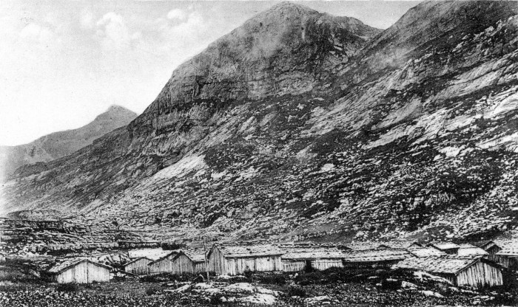 | Chalets de Sales (51-004) | Chalets de Sales
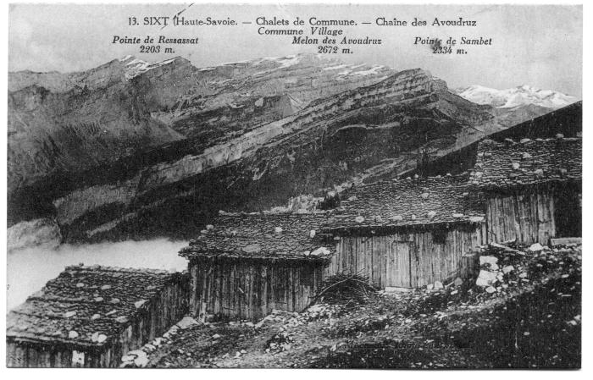 | Chalets de Commune (51-008) | Chalets de Commune Les chalets sont alignés pour se protéger des avalanches, les toits sont recouverts d'ancelles (bardeaux de bois) maintenus par de grosses pierres.
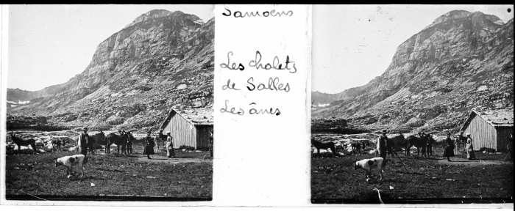 | Les chalets de Sales avec les ânes (51-051) | Les chalets de Sales avec les ânes
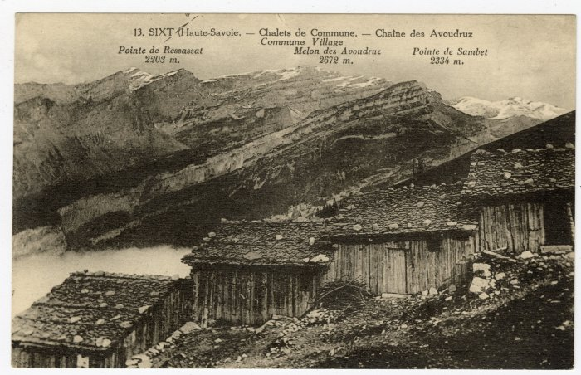 | Chalets de Commune vue sur la Chaîne des Avoudruz (56-031) | Chalets de Commune vue sur la Chaîne des Avoudruz
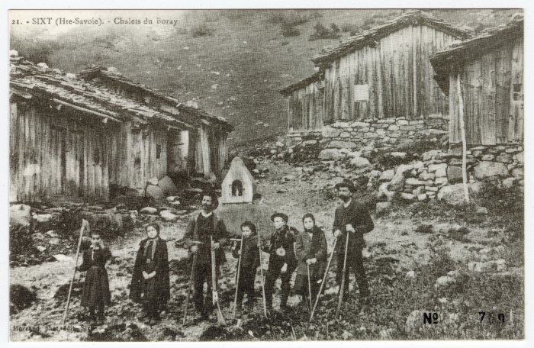 | Chalets du Boret (56-034) | Chalets du "Boray"
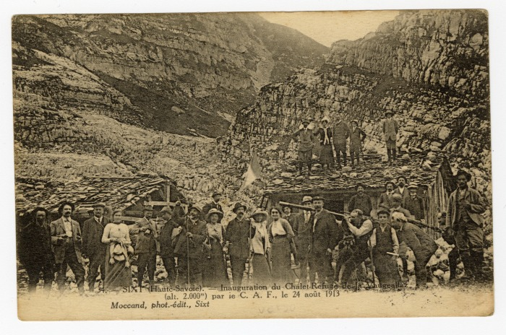 | Inauguration du Chalet-Refuge de la Vogealle par ie C.A.F. le 24 août 1913 (56-041) | Inauguration du Chalet-Refuge de la "Vaugeallaz" par ie C.A.F. le 24 août 1913
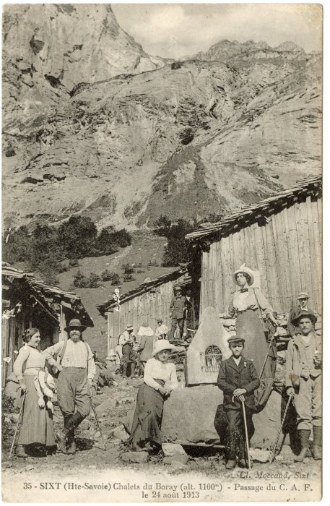 | Chalets du Boret, passage du C.A.F. le 24 août 1913 (56-042) | Chalets du "Boray", passage du C.A.F. le 24 août 1913
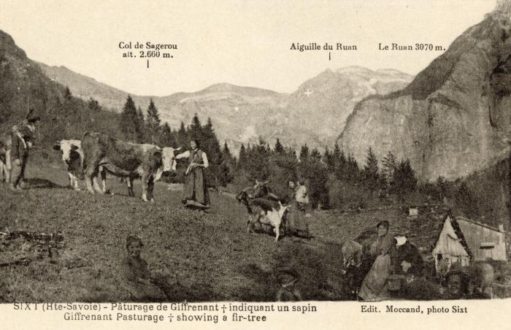 | Pâturage de Giffrenant à Sixt (56-070) | Pâturage de Giffrenant à Sixt La croix indiquant un sapin
 | Film sur André Moccand dit "Le Tonkin" (58-001) | Film sur André Moccand dit "Le Tonkin" réalisé par Rachel Benitah en collaboration avec Philippe Mulatier

